Modell
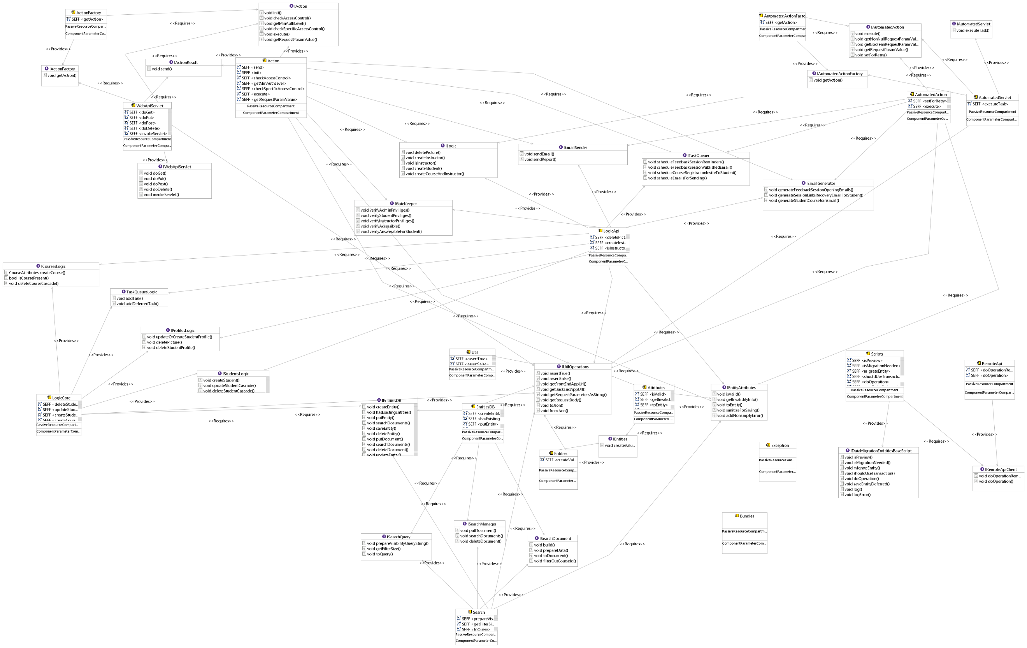
6
5

4
28
2
31
29
30

1

14
15
16

17
12

10
13
9
11

36

25
25
25

26
24

19
7
8
23
20
22
18
25
18
21
18

27

37

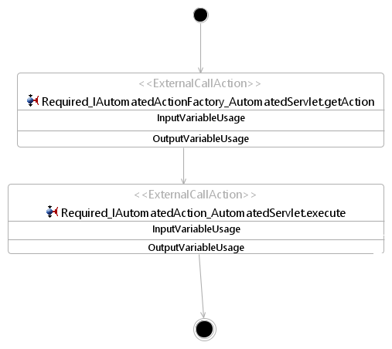 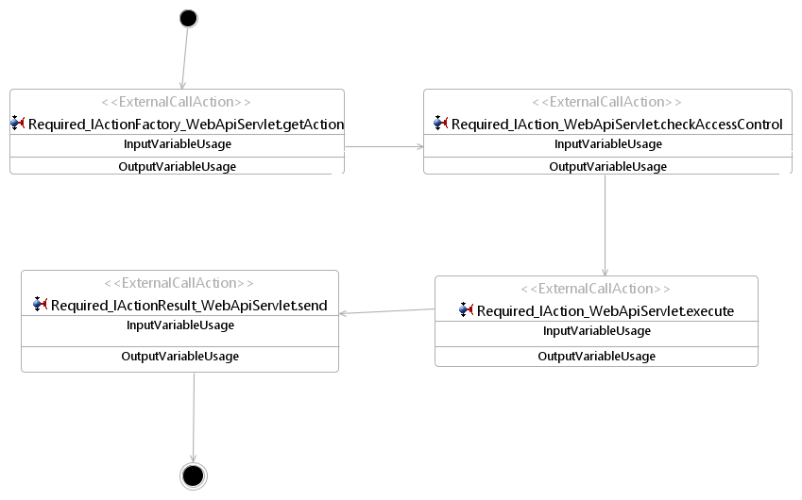
SEFF für AutomatedServlet_executeTask
SEFF für WebApiServlet_invokeServlet

34
32

35

3
33

Ergebnisse
Klassen | Anzahl | Prozent Anz | Gemeinsamkeiten | Prozent Gem | Unterschiede | Prozent Unt | nicht darstellbar | Prozent nd | darstellbar | Prozent d | teilweise darstellbar | Prozent td

Struktur | 51 | 28.81% | 23 | 45.10% | 28 | 54.90% | 2 | 3.92% | 43 | 84.31% | 6 | 11.76%
Ausschluss | 1 | 0.56% | 0 | 0.00% | 1 | 100.00% | 0 | 0.00% | 0 | 0.00% | 1 | 100.00%
Funktionalität | 49 | 27.68% | 17 | 34.69% | 32 | 65.31% | 0 | 0.00% | 0 | 0.00% | 49 | 100.00%
Externe Hilfe | 9 | 5.08% | 0 | 0.00% | 9 | 100.00% | 7 | 77.78% | 0 | 0.00% | 2 | 22.22%
Technische Entwurfsentscheidung | 0 | 0.00% | 0 |  | 0 |  | 0 |  | 0 |  | 0
Performanz | 0 | 0.00% | 0 |  | 0 |  | 0 |  | 0 |  | 0
Implementierungsdetails | 43 | 24.29% | 0 | 0.00% | 43 | 100.00% | 41 | 95.35% | 0 | 0.00% | 2 | 4.65%
nicht modellbezogen | 24 | 13.56% | 0 | 0.00% | 24 | 100.00% | 24 | 100.00% | 0 | 0.00% | 0 | 0.00%

Gesamt EE | 177
Sätze | 104
EE pro Satz | 1.7019230769

Gesamt Gemeinsamkeiten | 40
Gem. pro Satz | 0.38461538462

Gesamt Unterschiede | 137
Unterschiede pro Satz | 1.3173076923

 |  |  |  |  |  |  |  |  | Anteil zu Gesamt
 |  |  |  |  | Summe nicht darstellbar |  | 74 |  | 41.81%
 |  |  |  |  | Summe darstellbar |  | 43 |  | 24.29%
 |  |  |  |  | Summe teilweise darstellbar |  | 60 |  | 33.90%

 | Anzahl
Struktur | 51
Ausschluss | 1
Funktionalität | 49
Externe Hilfe | 9
Technische Entwurfsentscheidung | 0
Performanz | 0
Implementierungsdetails | 43
nicht modellbezogen | 24

 | darstellbar | teilweise darstellbar | nicht darstellbar
Struktur | 43 | 6 | 2
Ausschluss | 0 | 1 | 0
Funktionalität | 0 | 49 | 0
Externe Hilfe | 0 | 2 | 7
Implementierungsdetails | 0 | 2 | 41
nicht modellbezogen | 0 | 0 | 24

 | Gemeinsamkeiten | Unterschiede
Struktur | 23 | 28
Ausschluss | 0 | 1
Funktionalität | 17 | 32
Externe Hilfe | 0 | 9
Implementierungsdetails | 0 | 43
nicht modellbezogen | 0 | 24

Architecture
Architecture
(A)

TEAMMATES is a Web application that runs on Google App Engine (GAE). Given above is an overview of the main components.
UI (Browser): The UI seen by users consists of Web pages containing HTML, CSS (for styling) and JavaScript (for client-side interactions such as sorting, input validation, etc.).
This UI is a single HTML page generated by Angular framework. The initial page request is sent to the server over HTTP, and requests for data are sent
asynchronously with AJAX.
UI (Server): The entry point for the application back end logic is designed as a REST-ful controller.
Logic: The main logic of the application is in POJOs (Plain Old Java Objects).
Storage: The storage layer of the application uses the persistence framework provided by GAE Datastore, a NoSQL database.
Test Driver: TEAMMATES makes heavy use of automated regression testing. Test data is transmitted using JSON format.
TestNG is used for Java testing (all levels) and Jest for JavaScript unit-testing.
HttpUnit is used to set up a simulated web server in servlet-level tests, where an actual web server is not required.
E2E: The E2E (end-to-end) component is used to interact with the application as a whole with Web browsers. Its primary function is for E2E tests.
Selenium (Java) is used to automate E2E testing with actual Web browsers.
Client: The Client component can connect to the back end directly without using a Web browser. It is used for administrative purposes, e.g. migrating data to a new schema.
Common: The Common component contains utility code (data transfer objects, helper classes, etc.) used across the application.
 |  |  |  | Klassen |  | Ergebnis
 |  |  |  | Struktur |  | Unterschied
 |  |  |  | Ausschluss |  | Gemeinsamkeit
(B)
 |  |  |  | Funktionalität |  | nicht darstellbar
 |  |  |  | Externe Hilfe
 |  |  |  | Technische Entwurfsentscheidung
(C)
 |  |  |  | Performanz
(D)
 |  |  |  | Implementierungsdetails
 |  |  |  | Nicht modellbezogen
(E)
(F)
 |  |  |  | Darstellbarkeit
 |  |  |  | darstellbar
 |  |  |  | nicht darstellbar
 |  |  |  | teilweise darstellbar

Dokumentation | Klassifizierung | Unterschied/Gemeinsamkeit | Modell |  | Darstellbarkeit

(A) | Externe Hilfe | nicht darstellbar |  |  | nicht darstellbar
(B) | Implementierungsdetails | nicht darstellbar |  |  | nicht darstellbar
(C) | Nicht modellbezogen | nicht darstellbar |  |  | nicht darstellbar
(D) | Implementierungsdetails | nicht darstellbar |  |  | nicht darstellbar
(E) | Implementierungsdetails | nicht darstellbar |  |  | nicht darstellbar
(F) | Externe Hilfe | nicht darstellbar |  |  | nicht darstellbar

UI - Notes
UI Component (A)

Notes:
ui::website is not a Java package. It is written in Angular framework and consists of HTML, SCSS, and TypeScript files. The framework will build those files into HTML,
CSS and JavaScript files ready to be used by standard Web browsers.
The UI component is the first stop for 99% of all requests that are received by the application. Such a request will go through the following steps:
1. Request received by the GAE server.
2. Custom filters are applied according to the order specified in web.xml, e.g. OriginCheckFilter.
3. Request forwarded to a *Servlet object as specified in web.xml for further processing, depending on the type of request.
There are two general types of requests: user-invoked requests and automated (GAE server-invoked) requests, which are processed differently.
(B)
(C)
(D)
(E)
(F)
(O)
 |  |  |  | Klassen |  | Ergebnis
 |  |  |  | Struktur |  | Unterschied
 |  |  |  | Ausschluss |  | Gemeinsamkeit
 |  |  |  | Funktionalität |  | nicht darstellbar
(G)
 |  |  |  | Externe Hilfe
 |  |  |  | Technische Entwurfsentscheidung
 |  |  |  | Performanz
(H)
 |  |  |  | Implementierungsdetails
(J)
(K)
 |  |  |  | Nicht modellbezogen

(I)
(P)
(L)
 |  |  |  | Darstellbarkeit
 |  |  |  | darstellbar
 |  |  |  | nicht darstellbar
(M)
(N)
 |  |  |  | teilweise darstellbar

Dokumentation | Klassifizierung | Unterschied/Gemeinsamkeit | Modell |  | Darstellbarkeit

(A) | Struktur | Unterschied |  |  | darstellbar
(B) | Externe Hilfe | nicht darstellbar |  |  | nicht darstellbar
(C) | Externe Hilfe | nicht darstellbar |  |  | nicht darstellbar
(D) | Externe Hilfe | nicht darstellbar |  |  | nicht darstellbar
(E) | Externe Hilfe | nicht darstellbar |  |  | nicht darstellbar
(F) | Externe Hilfe | nicht darstellbar |  |  | nicht darstellbar
(G) | Nicht modellbezogen | nicht darstellbar |  |  | nicht darstellbar
(H) | Funktionalität | Unterschied |  |  | teilweise darstellbar
(I) | Funktionalität | Unterschied |  |  | teilweise darstellbar
(J) | Implementierungsdetails | nicht darstellbar |  |  | nicht darstellbar
(K) | Struktur | Unterschied |  |  | darstellbar
(L) | Funktionalität | Unterschied |  |  | teilweise darstellbar
(M) | Struktur | Unterschied |  |  | darstellbar
(N) | Struktur | Unterschied |  |  | darstellbar
(O) | Nicht modellbezogen | nicht darstellbar |  |  | nicht darstellbar
(P) | Implementierungsdetails | nicht darstellbar |  |  | nicht darstellbar

UI - User Invoked Requests
UI Component - User Invoked Requests

User-invoked requests are all requests made by the users of the application, typically from the Web browser (i.e. by navigating to a particular URL of the application). The request
will be processed as follows:
The initial request for the web page will be processed as follows:
1. Request forwarded to WebPageServlet.
2. WebPageServlet returns the built single web page (index.html).
3. The browser will render the page and execute the page scripts, most of the time requiring AJAX requests to the server.
Subsequent AJAX requests sent to the server will be processed as follows:
1. Request forwarded to the WebApiServlet.
2. WebApiServlet uses the ActionFactory to generate the matching Action object, e.g. InstructorHomePageAction.
3. WebApiServlet executes the action.
i. The Action object checks the access rights of the user. If the action is allowed, it will be performed, interacting with the Logic component as necessary.
ii. The Action packages and processes the result into an ActionResult object. The most common format is JsonResult (requests for obtaining data or processing existing
data), and other formats are defined as necessary, e.g. FileDownloadResult (e.g. downloading feedback session report) and ImageResult (e.g. profile pictures).
4. WebApiServlet sends the result back to the browser which will then process it on the front-end.
Requests for static asset files (e.g. CSS, JS files, images) are served directly without going through web.xml configuration at all.
The Web API is protected by two layers of access control check:
Origin check: This mitigates CSRF attack.
Authentication and authorization check: This checks if the logged in user (or lack thereof) has sufficient privileges to trigger the API's actions.
Special keys (csrf key and backdoor key) can be used to bypass each of the checks, typically for testing purpose. Those keys are strings known only to the
person who deployed the application (typically, the administrator).
(B)
(C)
 |  |  |  | Klassen |  | Ergebnis
 |  |  |  | Struktur |  | Unterschied
 |  |  |  | Ausschluss |  | Gemeinsamkeit
 |  |  |  | Funktionalität |  | nicht darstellbar
(D)
 |  |  |  | Externe Hilfe
(E)
 |  |  |  | Technische Entwurfsentscheidung
(F)
 |  |  |  | Performanz
(I)
 |  |  |  | Implementierungsdetails
 |  |  |  | Nicht modellbezogen

(G)
(H)
(J)
(K)
 |  |  |  | Darstellbarkeit
 |  |  |  | darstellbar
 |  |  |  | nicht darstellbar
 |  |  |  | teilweise darstellbar

(L)
(M)
(N)
(O)
(P)
(R)
(S)
(Q)

(U)
(V)
(W)
(X)
(Y)
(T)
(Z)
(A2)
(B2)
(C2)
(D2)

(E2)
(F2)

(G2)
(H2)
(K2)
(J2)
(I2)

(L2)

Dokumentation | Klassifizierung | Unterschied/Gemeinsamkeit | Modell |  | Darstellbarkeit

(B) | Nicht modellbezogen | nicht darstellbar |  |  | nicht darstellbar
(C) | Nicht modellbezogen | nicht darstellbar |  |  | nicht darstellbar
(D) | Funktionalität | Unterschied |  |  | teilweise darstellbar
(E) | Struktur | Unterschied |  |  | darstellbar
(F) | Implementierungsdetails | nicht darstellbar |  |  | nicht darstellbar
(G) | Funktionalität | Unterschied |  |  | teilweise darstellbar
(H) | Funktionalität | Unterschied |  |  | teilweise darstellbar
(I) | Externe Hilfe | Unterschied |  |  | teilweise darstellbar
(J) | Funktionalität | Unterschied |  |  | teilweise darstellbar
(K) | Struktur | Gemeinsamkeit | 1 |  | darstellbar
(L) | Struktur | Gemeinsamkeit | 29 |  | darstellbar
(M) | Struktur | Gemeinsamkeit | 28 |  | darstellbar
(N) | Funktionalität | Gemeinsamkeit | 32 (SEFF) |  | teilweise darstellbar
(O) | Struktur | Gemeinsamkeit | 2 |  | darstellbar
(P) | Struktur | Unterschied |  |  | darstellbar
(Q) | Funktionalität | Gemeinsamkeit | 3 (SEFF) |  | teilweise darstellbar
(R) | Funktionalität | Unterschied |  |  | teilweise darstellbar
(S) | Implementierungsdetails | nicht darstellbar |  |  | nicht darstellbar
(T) | Funktionalität | Unterschied |  |  | teilweise darstellbar
(U) | Struktur | Gemeinsamkeit | 4 |  | darstellbar
(V) | Nicht modellbezogen | nicht darstellbar |  |  | nicht darstellbar
(W) | Struktur | Unterschied |  |  | darstellbar
(X) | Funktionalität | Unterschied |  |  | teilweise darstellbar
(Y) | Funktionalität | Unterschied |  |  | teilweise darstellbar
(Z) | Struktur | Unterschied |  |  | darstellbar
(A2) | Funktionalität | Unterschied |  |  | teilweise darstellbar
(B2) | Struktur | Unterschied |  |  | darstellbar
(C2) | Funktionalität | Unterschied |  |  | teilweise darstellbar
(D2) | Funktionalität | Gemeinsamkeit | 33 (SEFF) |  | teilweise darstellbar
(E2) | Struktur | Unterschied |  |  | teilweise darstellbar
(F2) | Implementierungsdetails | nicht darstellbar |  |  | nicht darstellbar
(G2) | Funktionalität | Unterschied |  |  | teilweise darstellbar
(H2) | Nicht modellbezogen | nicht darstellbar |  |  | nicht darstellbar
(I2) | Funktionalität | Unterschied |  |  | teilweise darstellbar
(J2) | Funktionalität | Unterschied |  |  | teilweise darstellbar
(K2) | Implementierungsdetails | Unterschied |  |  | teilweise darstellbar
(L2) | Nicht modellbezogen | nicht darstellbar |  |  | nicht darstellbar

UI - Automated Requests
UI Component - Automated Requests

Automated requests are all requests sent automatically by the GAE server during specific periods of time. This type of request will be processed as follows:
1. The source of the request will be checked for administrator privilege. If this privilege is absent (e.g. non-administrator users trying to invoke the automated actions), the
request will be dropped and a 403 Forbidden status will be returned.
- Requests generated by the GAE server are equipped with this privilege.
- Administrators can manually invoke these requests; this is particularly useful in testing the actions associated with those requests.
2. Request forwarded to the AutomatedServlet.
3. AutomatedServlet uses the AutomatedActionFactory to generate the matching AutomatedAction object, e.g. CompileLogsAction.
4. AutomatedServlet executes the action.
5. The corresponding AutomatedAction will be performed, interacting with the Logic component as necessary.
GAE server sends such automated requests through two different configurations:
- Cron jobs: These are jobs that are automatically scheduled for a specified period of time, e.g. scheduling feedback session opening reminders. It is configured in cron.xml.
- Task queue workers: These are hybrids of user-invoked and GAE-invoked in that they are queued by users (i.e. users request for the tasks to be added to queue), but executed
by GAE (i.e. GAE determines when and which tasks in the queue are executed at any point of time). This is typically used for tasks that may take a long time to finish and can
exceed the 1 minute standard request processing limit imposed by GAE. It is configured in queue.xml as well as the TaskQueue nested class of the Const class.
Template Method pattern
Since the high-level workflow of processing a request is same for any request (differing by the two request types only), we use the Template Method pattern to abstract the
process flow into the Action and AutomatedAction classes.
(B)
(C)
 |  |  |  | Klassen |  | Ergebnis
 |  |  |  | Struktur |  | Unterschied
 |  |  |  | Ausschluss |  | Gemeinsamkeit
(D)
 |  |  |  | Funktionalität |  | nicht darstellbar
(E)
 |  |  |  | Externe Hilfe
 |  |  |  | Technische Entwurfsentscheidung
(F)
 |  |  |  | Performanz
 |  |  |  | Implementierungsdetails
 |  |  |  | Nicht modellbezogen
(H)
(N)
(K)
(O)
(G)
(L)
(M)
(I)
 |  |  |  | Darstellbarkeit
 |  |  |  | darstellbar
 |  |  |  | nicht darstellbar
 |  |  |  | teilweise darstellbar
(J)

(Q)

(P)

(R)
(S)

(U)
(T)

(V)
(W)

(X)

Dokumentation | Klassifizierung | Unterschied/Gemeinsamkeit | Modell |  | Darstellbarkeit

(B) | Nicht modellbezogen | nicht darstellbar |  |  | nicht darstellbar
(C) | Funktionalität | Unterschied |  |  | teilweise darstellbar
(D) | Implementierungsdetails | Unterschied |  |  | teilweise darstellbar
(E) | Implementierungsdetails | nicht darstellbar |  |  | nicht darstellbar
(F) | Nicht modellbezogen | nicht darstellbar |  |  | nicht darstellbar
(G) | Funktionalität | Unterschied |  |  | teilweise darstellbar
(H) | Struktur | Gemeinsamkeit | 5 |  | darstellbar
(I) | Funktionalität | Gemeinsamkeit | 35 (SEFF) |  | teilweise darstellbar
(J) | Implementierungsdetails | nicht darstellbar |  |  | nicht darstellbar
(K) | Struktur | Gemeinsamkeit | 6 |  | darstellbar
(L) | Struktur | Gemeinsamkeit | 30 |  | darstellbar
(M) | Struktur | Gemeinsamkeit | 31 |  | darstellbar
(N) | Funktionalität | Gemeinsamkeit | 34 (SEFF) |  | teilweise darstellbar
(O) | Struktur | Unterschied |  |  | darstellbar
(P) | Struktur | Unterschied |  |  | darstellbar
(Q) | Implementierungsdetails | nicht darstellbar |  |  | nicht darstellbar
(R) | Struktur | Unterschied |  |  | darstellbar
(S) | Implementierungsdetails | nicht darstellbar |  |  | nicht darstellbar
(T) | Nicht modellbezogen | nicht darstellbar |  |  | nicht darstellbar
(U) | Implementierungsdetails | nicht darstellbar |  |  | nicht darstellbar
(V) | Nicht modellbezogen | nicht darstellbar |  |  | nicht darstellbar
(W) | Implementierungsdetails | nicht darstellbar |  |  | nicht darstellbar
(X) | Nicht modellbezogen | nicht darstellbar |  |  | nicht darstellbar

Logic
Logic Component (A)

The Logic component handles the business logic of TEAMMATES. In particular, it is responsible for:
Managing relationships between entities, e.g. cascade logic for create/update/delete.
Managing transactions, e.g. ensuring atomicity of a transaction.
Sanitizing input values received from the UI component.
Providing a mechanism for checking access control rights.
Connecting to GAE-provided or third-party APIs, e.g. for adding tasks to the task queue and for sending emails with third-party providers.
Package overview:
logic.api: Provides the API of the component to be accessed by the UI.
logic.core: Contains the core logic of the system.
(B)
(C)
(D)
 |  |  |  | Klassen |  | Ergebnis
 |  |  |  | Struktur |  | Unterschied
 |  |  |  | Ausschluss |  | Gemeinsamkeit
(E)
 |  |  |  | Funktionalität |  | nicht darstellbar
(F)
 |  |  |  | Externe Hilfe
(H)
 |  |  |  | Technische Entwurfsentscheidung
 |  |  |  | Performanz
(G)
(I)
 |  |  |  | Implementierungsdetails
(L)
 |  |  |  | Nicht modellbezogen

(J)
(K)
(M)
(N)
 |  |  |  | Darstellbarkeit
 |  |  |  | darstellbar
 |  |  |  | teilweise darstellbar
(O)
 |  |  |  | nicht darstellbar
(P)

Dokumentation | Klassifizierung | Unterschied/Gemeinsamkeit | Modell |  | Darstellbarkeit

(A) | Struktur | Gemeinsamkeit | 7 |  | darstellbar
(B) | Nicht modellbezogen | nicht darstellbar |  |  | nicht darstellbar
(C) | Nicht modellbezogen | nicht darstellbar |  |  | nicht darstellbar
(D) | Funktionalität | Gemeinsamkeit | 8 |  | teilweise darstellbar
(E) | Nicht modellbezogen | nicht darstellbar |  |  | nicht darstellbar
(F) | Funktionalität | Unterschied |  |  | teilweise darstellbar
(G) | Funktionalität | Unterschied |  |  | teilweise darstellbar
(H) | Implementierungsdetails | nicht darstellbar |  |  | nicht darstellbar
(I) | Funktionalität | Unterschied |  |  | teilweise darstellbar
(J) | Funktionalität | Unterschied |  |  | teilweise darstellbar
(K) | Funktionalität | Gemeinsamkeit | 36 |  | teilweise darstellbar
(L) | Funktionalität | Unterschied |  |  | teilweise darstellbar
(M) | Implementierungsdetails | nicht darstellbar |  |  | nicht darstellbar
(N) | Implementierungsdetails | nicht darstellbar |  |  | nicht darstellbar
(O) | Implementierungsdetails | nicht darstellbar |  |  | nicht darstellbar
(P) | Implementierungsdetails | nicht darstellbar |  |  | nicht darstellbar

Logic - Logic API
Logic Component - API (A)

Represented by these classes:
Logic: A Facade class which connects to the several *Logic classes to handle the logic related to various types of data and to access data from
the Storage component.
GateKeeper: Checks access rights of a user for a given action.
EmailGenerator: Generates emails to be sent.
EmailSender: Sends email with the provider chosen based on the build configuration. It connects to the email provider by using the appropriate *Service class.
TaskQueuer: Adds tasks to the task queue. It connects to GAE's task queue API.
(B)
(C)
(D)
(E)
 |  |  |  | Klassen |  | Ergebnis
 |  |  |  | Struktur |  | Unterschied
 |  |  |  | Ausschluss |  | Gemeinsamkeit
 |  |  |  | Funktionalität |  | nicht darstellbar
 |  |  |  | Externe Hilfe
(G)
 |  |  |  | Technische Entwurfsentscheidung
 |  |  |  | Performanz
(F)
(I)
 |  |  |  | Implementierungsdetails
(H)
(L)
(M)
(N)
 |  |  |  | Nicht modellbezogen

(J)
(K)
(Q)
(O)
(P)
 |  |  |  | Darstellbarkeit
 |  |  |  | darstellbar
 |  |  |  | nicht darstellbar
 |  |  |  | teilweise darstellbar

Dokumentation | Klassifizierung | Unterschied/Gemeinsamkeit | Modell |  | Darstellbarkeit

(A) | Struktur | Gemeinsamkeit | 9 |  | darstellbar
(B) | Struktur | Unterschied |  |  | teilweise darstellbar
(C) | Struktur | Unterschied |  |  | teilweise darstellbar
(D) | Implementierungsdetails | nicht darstellbar |  |  | nicht darstellbar
(E) | Funktionalität | Unterschied |  |  | teilweise darstellbar
(F) | Struktur | Gemeinsamkeit | 10 |  | darstellbar
(G) | Funktionalität | Gemeinsamkeit | 11 |  | teilweise darstellbar
(H) | Struktur | Gemeinsamkeit | 12 |  | darstellbar
(I) | Funktionalität | Gemeinsamkeit | 13 |  | teilweise darstellbar
(J) | Struktur | Gemeinsamkeit | 14 |  | darstellbar
(K) | Funktionalität | Gemeinsamkeit | 15 |  | teilweise darstellbar
(L) | Implementierungsdetails | nicht darstellbar |  |  | nicht darstellbar
(M) | Implementierungsdetails | nicht darstellbar |  |  | nicht darstellbar
(N) | Struktur | Unterschied |  |  | darstellbar
(O) | Struktur | Gemeinsamkeit | 16 |  | darstellbar
(P) | Funktionalität | Gemeinsamkeit | 17 |  | teilweise darstellbar
(Q) | Implementierungsdetails | nicht darstellbar |  |  | nicht darstellbar

Storage
Storage Component (A)

The Storage component performs CRUD (Create, Read, Update, Delete) operations on data entities individually. It contains minimal logic beyond what is directly
relevant to CRUD operations. In particular, it is reponsible for:
Validating data inside entities before creating/updating them, to ensure they are in a valid state.
Hiding the complexities of datastore from the Logic component. All GQL queries are to be contained inside the Storage component.
Hiding the persistable objects: Classes in the storage::entity package are not visible outside this component to hide information specific to data persistence.
Instead, a corresponding non-persistent data transfer object named *Attributes (e.g., CourseAttributes is the data transfer object for Course entities) object is
returned. These datatransfer classes are in common::datatransfer package, to be explained later.
The Storage component does not perform any cascade delete/create operations. Cascade logic is handled by the Logic component.
Package overview:
storage.api: Provides the API of the component to be accessed by the logic component.
storage.entity: Classes that represent persistable entities.
storage.search: Classes for dealing with searching and indexing.
Storage API
Represented by the *Db classes. These classes act as the bridge to the GAE Datastore.
(B)
(C)
(D)
(G)
 |  |  |  | Klassen |  | Ergebnis
 |  |  |  | Struktur |  | Unterschied
 |  |  |  | Ausschluss |  | Gemeinsamkeit
(H)
 |  |  |  | Funktionalität |  | nicht darstellbar
(F)
(K)
 |  |  |  | Externe Hilfe
 |  |  |  | Technische Entwurfsentscheidung
(I)
(J)
(N)
 |  |  |  | Performanz
 |  |  |  | Implementierungsdetails
(L)
(M)
 |  |  |  | Nicht modellbezogen

(T)
(O)
(P)
(R)
(Q)
(S)
 |  |  |  | Darstellbarkeit
 |  |  |  | darstellbar
 |  |  |  | nicht darstellbar
 |  |  |  | teilweise darstellbar
(U)
(V)
(W)
(E)

(X)
(Y)
(Z)

(A2)
(C2)
(B2)
(D2)
(E2)
(F2)

Dokumentation | Klassifizierung | Unterschied/Gemeinsamkeit | Modell |  | Darstellbarkeit

(A) | Struktur | Unterschied |  |  | darstellbar
(B) | Funktionalität | Gemeinsamkeit | 18 |  | teilweise darstellbar
(C) | Implementierungsdetails | nicht darstellbar |  |  | nicht darstellbar
(D) | Nicht modellbezogen | nicht darstellbar |  |  | nicht darstellbar
(E) | Implementierungsdetails | nicht darstellbar |  |  | nicht darstellbar
(F) | Funktionalität | Unterschied |  |  | teilweise darstellbar
(G) | Funktionalität | Unterschied |  |  | teilweise darstellbar
(H) | Nicht modellbezogen | nicht darstellbar |  |  | nicht darstellbar
(I) | Implementierungsdetails | nicht darstellbar |  |  | nicht darstellbar
(J) | Externe Hilfe | Unterschied |  |  | teilweise darstellbar
(K) | Struktur | Unterschied |  |  | teilweise darstellbar
(L) | Implementierungsdetails | nicht darstellbar |  |  | nicht darstellbar
(M) | Implementierungsdetails | nicht darstellbar |  |  | nicht darstellbar
(N) | Nicht modellbezogen | nicht darstellbar |  |  | nicht darstellbar
(O) | Implementierungsdetails | nicht darstellbar |  |  | nicht darstellbar
(P) | Struktur | Gemeinsamkeit | 19 |  | darstellbar
(Q) | Nicht modellbezogen | nicht darstellbar |  |  | nicht darstellbar
(R) | Struktur | Unterschied |  |  | darstellbar
(S) | Implementierungsdetails | nicht darstellbar |  |  | nicht darstellbar
(T) | Struktur | Unterschied |  |  | darstellbar
(U) | Ausschluss | Unterschied |  |  | teilweise darstellbar
(V) | Funktionalität | Gemeinsamkeit | 8 |  | teilweise darstellbar
(W) | Struktur | Gemeinsamkeit | 20 |  | darstellbar
(X) | Struktur | Gemeinsamkeit | 21 |  | teilweise darstellbar
(Y) | Implementierungsdetails | nicht darstellbar |  |  | nicht darstellbar
(Z) | Implementierungsdetails | nicht darstellbar |  |  | nicht darstellbar
(A2) | Implementierungsdetails | nicht darstellbar |  |  | nicht darstellbar
(B2) | Funktionalität | Gemeinsamkeit | 37 |  | teilweise darstellbar
(C2) | Funktionalität | Gemeinsamkeit | 37 |  | teilweise darstellbar
(D2) | Struktur | Gemeinsamkeit | 22 |  | darstellbar
(E2) | Struktur | Gemeinsamkeit | 23 |  | darstellbar
(F2) | Nicht modellbezogen | nicht darstellbar |  |  | nicht darstellbar

Common
Common Component (A)

The Common component contains common utilities used across TEAMMATES.
Package overview:
common.util: Contains utility classes.
common.exceptions: Contains custom exceptions.
common.datatransfer: Contains data transfer objects.
common.datatransfer package contains lightweight "data transfer object" classes for transferring data among components. They can be combined in various ways
to transfer structured data between components. Given below are three examples.
1. Test Driver can use the DataBundle in this manner to send an arbitrary number of objects to be persisted in the database.
2. This structure can be used to transfer data of a course (e.g., when constructing the home page for an instructor).
3. This structure can be used to send results of a feedback session (e.g., when showing a feedback session report to an instructor).
Some of these classes are methodless (and thus more of a data structure rather than a class); these classes use public variables for data for easy access.
(B)
(Q)
 |  |  |  | Klassen |  | Ergebnis
 |  |  |  | Struktur |  | Unterschied
 |  |  |  | Ausschluss |  | Gemeinsamkeit
(R)
(S)
 |  |  |  | Funktionalität |  | nicht darstellbar
 |  |  |  | Externe Hilfe
 |  |  |  | Technische Entwurfsentscheidung
 |  |  |  | Performanz
(T)
 |  |  |  | Implementierungsdetails
(C)
(D)
(E)
 |  |  |  | Nicht modellbezogen

(H)
(I)
(J)
 |  |  |  | Darstellbarkeit
 |  |  |  | darstellbar
 |  |  |  | nicht darstellbar
(G)
(K)
 |  |  |  | teilweise darstellbar
(L)

(M)
(N)

(O)
(P)

Dokumentation | Klassifizierung | Unterschied/Gemeinsamkeit | Modell |  | Darstellbarkeit

(A) | Struktur | Unterschied |  |  | darstellbar
(B) | Funktionalität | Gemeinsamkeit | 24 |  | teilweise darstellbar
(C) | Struktur | Unterschied |  |  | darstellbar
(D) | Funktionalität | Unterschied |  |  | teilweise darstellbar
(E) | Nicht modellbezogen | nicht darstellbar |  |  | nicht darstellbar
(G) | Struktur | Unterschied |  |  | darstellbar
(H) | Struktur | Unterschied |  |  | darstellbar
(I) | Struktur | Unterschied |  |  | darstellbar
(J) | Funktionalität | Unterschied |  |  | teilweise darstellbar
(K) | Funktionalität | Unterschied |  |  | teilweise darstellbar
(L) | Nicht modellbezogen | nicht darstellbar |  |  | nicht darstellbar
(M) | Funktionalität | Unterschied |  |  | teilweise darstellbar
(N) | Nicht modellbezogen | nicht darstellbar |  |  | nicht darstellbar
(O) | Struktur | nicht darstellbar |  |  | nicht darstellbar
(P) | Struktur | nicht darstellbar |  |  | nicht darstellbar
(Q) | Struktur | Gemeinsamkeit | 25 |  | teilweise darstellbar
(R) | Implementierungsdetails | nicht darstellbar |  |  | nicht darstellbar
(S) | Struktur | Gemeinsamkeit | 24 |  | teilweise darstellbar
(T) | Implementierungsdetails | nicht darstellbar |  |  | nicht darstellbar

Client
Client Component (A)

The Client component contains scripts that can connect directly to the application back-end for administrative purposes, such as migrating data to a new schema
and calculating statistics.
Package overview:
client.util: Contains helpers needed for client scripts.
client.remoteapi: Classes needed to connect to the back end directly.
client.scripts: Scripts that deal with the back end data for administrative purposes.
(B)
(C)
(D)
 |  |  |  | Klassen |  | Ergebnis
 |  |  |  | Struktur |  | Unterschied
 |  |  |  | Ausschluss |  | Gemeinsamkeit
(E)
 |  |  |  | Funktionalität |  | nicht darstellbar
 |  |  |  | Externe Hilfe
(F)
 |  |  |  | Technische Entwurfsentscheidung
(G)
 |  |  |  | Performanz
 |  |  |  | Implementierungsdetails
(I)
 |  |  |  | Nicht modellbezogen

(H)
(J)
(K)
 |  |  |  | Darstellbarkeit
 |  |  |  | darstellbar
 |  |  |  | nicht darstellbar
 |  |  |  | teilweise darstellbar

Dokumentation | Klassifizierung | Unterschied/Gemeinsamkeit | Modell |  | Darstellbarkeit

(A) | Struktur | Unterschied |  |  | darstellbar
(B) | Struktur | Gemeinsamkeit | 26 |  | darstellbar
(C) | Funktionalität | Unterschied |  |  | teilweise darstellbar
(D) | Funktionalität | Gemeinsamkeit | 27 |  | teilweise darstellbar
(E) | Funktionalität | Unterschied |  |  | teilweise darstellbar
(F) | Implementierungsdetails | nicht darstellbar |  |  | nicht darstellbar
(G) | Implementierungsdetails | nicht darstellbar |  |  | nicht darstellbar
(H) | Implementierungsdetails | nicht darstellbar |  |  | nicht darstellbar
(I) | Implementierungsdetails | nicht darstellbar |  |  | nicht darstellbar
(J) | Implementierungsdetails | nicht darstellbar |  |  | nicht darstellbar
(K) | Implementierungsdetails | nicht darstellbar |  |  | nicht darstellbar

